CPU
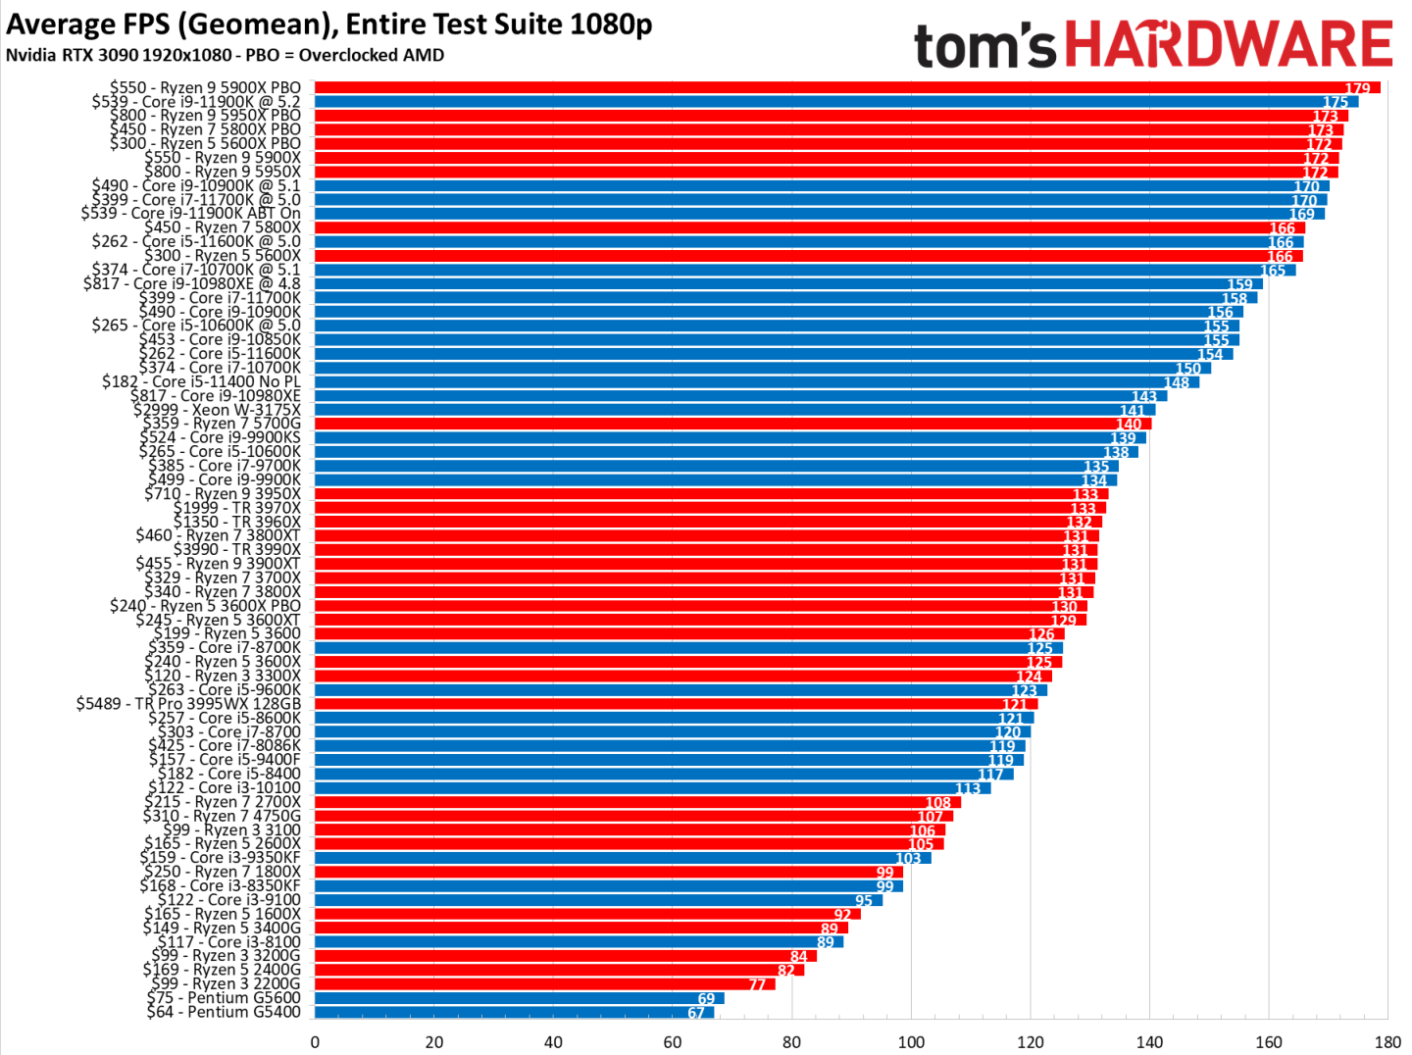
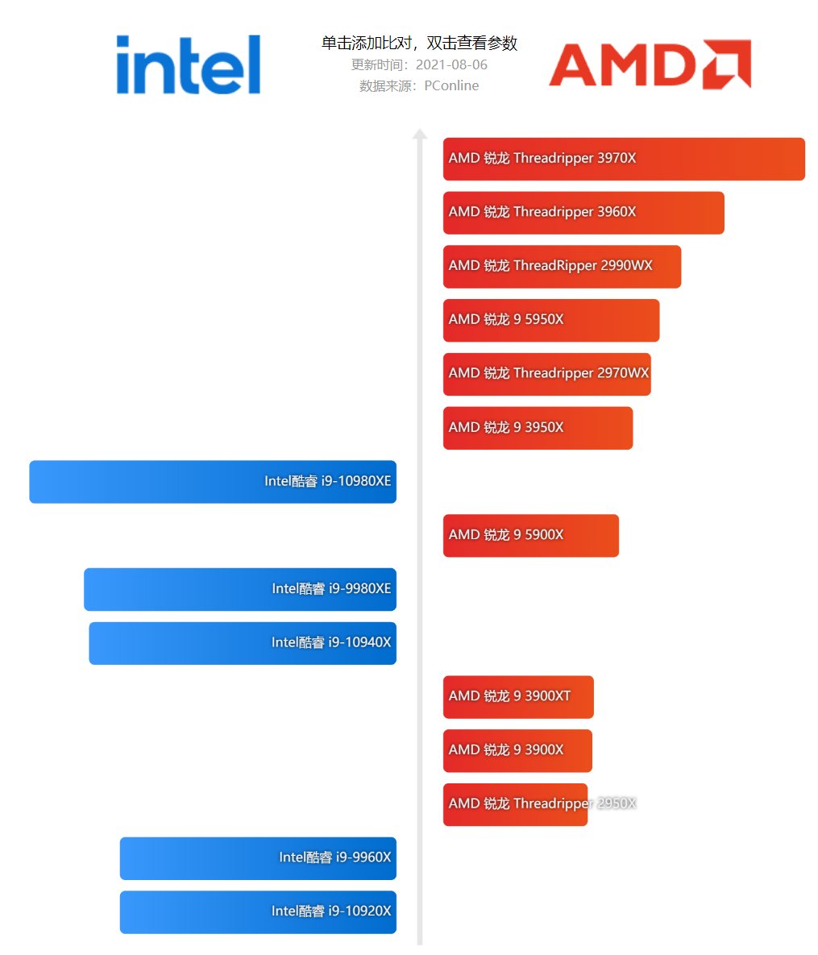
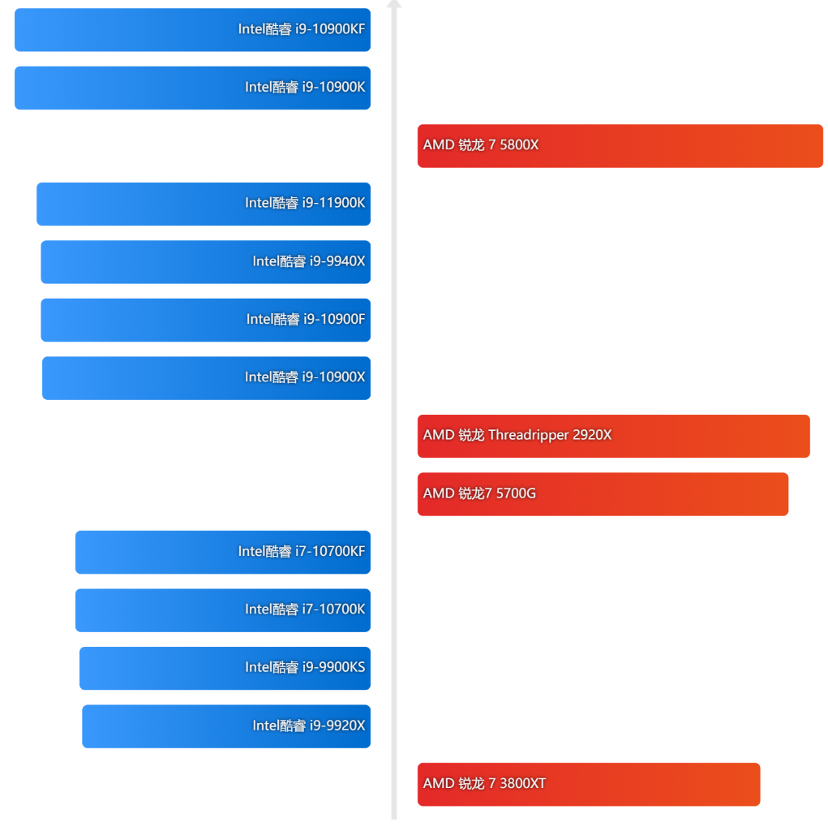
CPU
AMD |  | Intel
 |  | Intel i7 11700KF | 2549
AMD R7 5800X | 2899 | Intel i9 10900X | 3099
 |  | Intel i9 10920X | 3699
 |  | Intel i9 10940X | 4599
AMD R9 5900X | 4499 | Intel i9 10980XE | 6399
AMD R9 5950X | 6199

主板
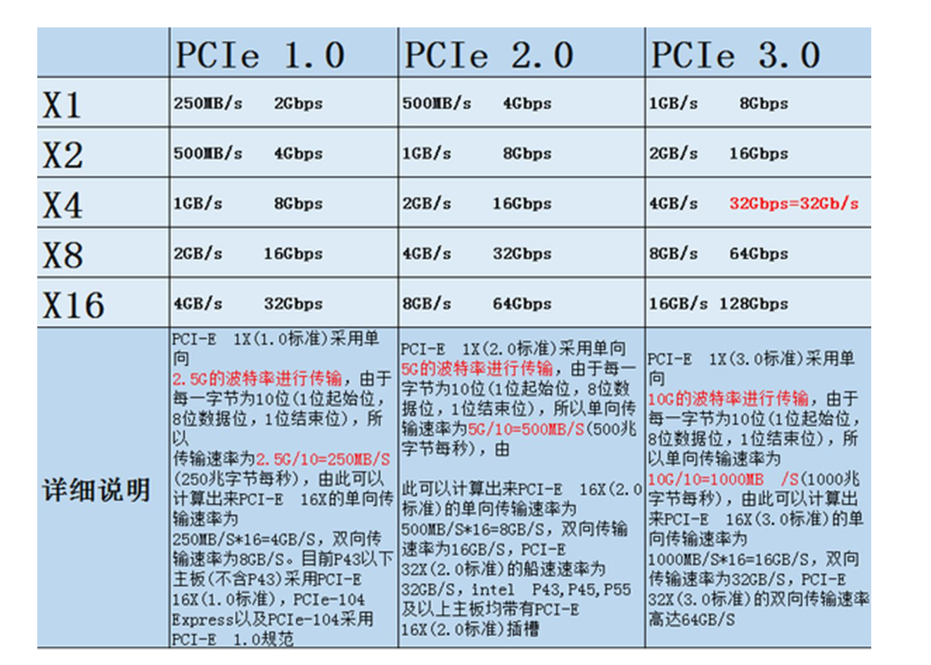
主板
X299 | 华硕（ASUS）PRIME X299-A II 主板 大师系列 | 3549
 | 华硕 PRIME X299-DELUXE | 5199
 | 技嘉（GIGABYTE）X299X AORUS MASTER | 4898
 | 技嘉（GIGABYTE）X299X DESIGNARE 10G | 7698

 | 微星（MSI）X299 PRO主板+英特尔（Intel）i9-10920X | 5499
 | 华硕（ASUS）PRIME X299-A II 主板+英特尔（Intel）i9-10920X | 6909
 | 华硕（ASUS）PRIME X299-A II 主板+英特尔（Intel) i9-10940X | 7709

内存
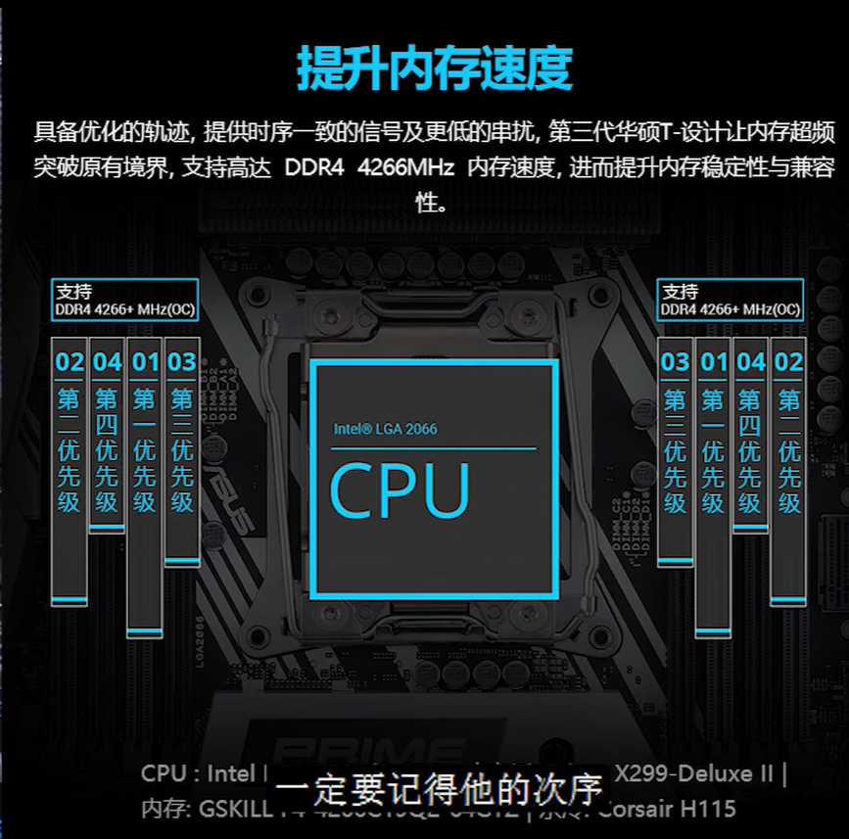
内存
16G 3200 *4 | 金士顿 (Kingston) FURY 64GB(16G×4)套装 DDR4 3200 台式机内存条 Beast野兽系列 | 1999
 | 三星（SAMSUNG）笔记本内存条4G8G16G32G DDR4 DDR3内存适用联想戴尔华硕宏碁等 DDR4 3200 16G | 2276
 | 美商海盗船（USCORSAIR）32GB(16G×2)套装 DDR4 3200 台式机内存条 复仇者LPX系列 游戏型 | 2118
 | 芝奇（G.SKILL）32GB(16G×2)套装 DDR4 3200频率 台式机内存条-幻光戟RGB灯条(C16) | 2698

参考方案3
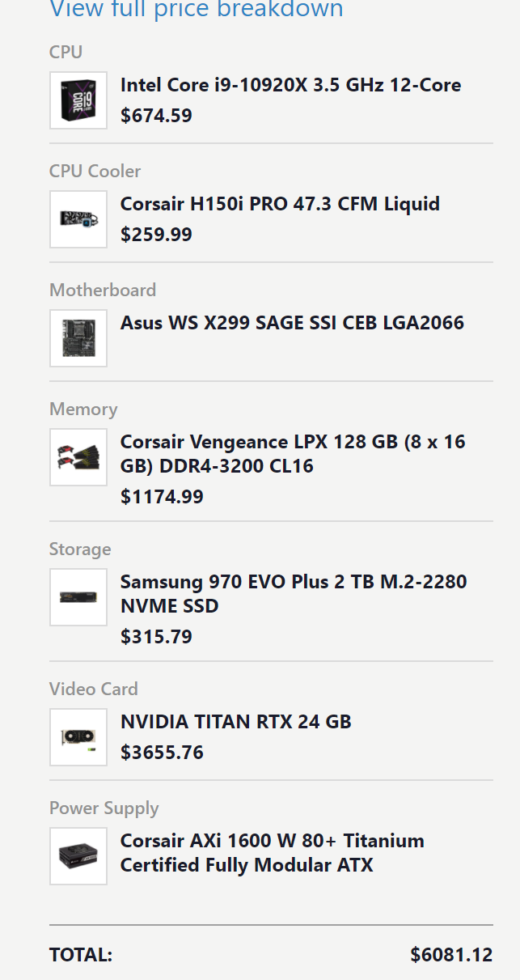

参考方案4
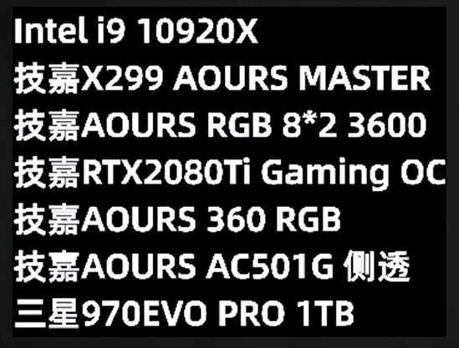

参考方案5
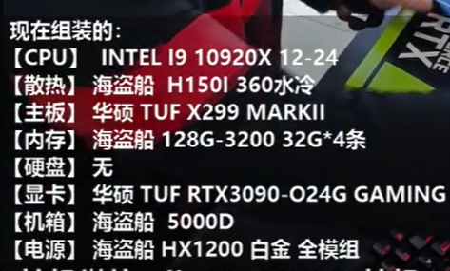

参考方案6
